Sheet1
南溪山医院“党建”设计制作安装工程费用预算表
位置 | 内容 | 材料工艺 | 规格（cm) | 单位 | 数量 | 金额（元） | 设计图
急诊大楼主干道造型 | 底座 | 立体钢板造型饰面，方管骨架，表面喷涂进口仿石料漆，上色 | 490*83*60 | 个 | 1.00 |  | 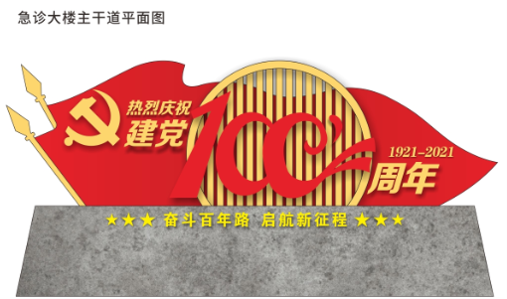
 | 主体红旗造型 | 钢板饰面，方管骨架，表面烤漆上色，三层叠加文字，党徽，“100”，“金色光芒” | 500*120*45 | 个 | 1.00
 | 党徽 | 钛金字 | 50*50 | 个 | 1.00
 | 文字“热烈庆祝建党周年1921-2021” | 钛金字 | 大字：350*35，小字15*15，数字：15*15 | 套 | 1.00
 | 文字“奋斗百年路启航新征程”+6星 | 15厘PVC字，喷漆上色 | 10cm/字*10字 | 组 | 1.00
 | 运费及吊装 | 运输+吊车安装 |  | 项 | 1.00
急诊大楼主干道配套造型 | 警示宣传牌 | 18厘PVC板雕刻造型，扇形两侧镂空雕花装饰，图案UV丝印画面 | 150*90 | 块 | 36.00
 | 牌体背面骨架结构，钢结构抱箍 | 钢骨架焊接背框，钢抱箍固定 | 150*90 | 套 | 36.00
营养食堂对面丰巢路口党建主题造型一 | 主体造型框架 | 立体钢板造型饰面，横梁上面仿古镂空造型，方管骨架，表面喷涂进口仿石料漆上色，镶嵌宣传栏 | 800*360*15 | 套 | 1.00 |  | 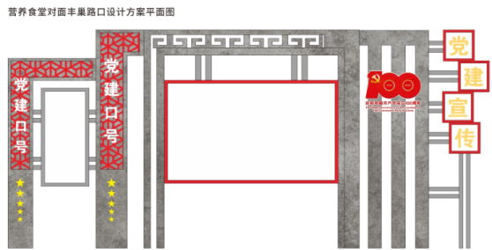
 | 主体造型配饰（花格） | 18厘PVC板雕刻造型，条形镂空雕花装饰镶嵌入柱体中与柱体在同一平面，喷漆上色 | 240*40 | 条 | 2.00
 | 主体造型配饰（文字“党建中号待定”） | 1cmPVC板+UV打印 | 字高：28，每组10字 | 组 | 2.00
 | 主体造型配饰（文字“党建宣传”） | 18厘PVC板雕刻正方形造型，镶嵌1cmPVC字 | 方框60*60，字：55*55 | 块 | 4.00
 | 主体造型配饰（“100”造型配文字） | 18厘PVC板雕刻数字变异造型，搭配1cmPVC字 | 100*80 | 套 | 1.00
 | 主体造型配饰（宣传画框一） | 不锈钢边框配PVC底板面饰亚克力面板 | 240*120 | 块 | 1.00
 | 主体造型配饰（宣传画框二） | 不锈钢边框配PVC底板面饰亚克力面板 | 60*120 | 块 | 1.00
 | 运输及基础预埋 |  |  | 项 | 1.00
营养食堂对面丰巢路口党建主题造型二 | 主体结构底座 | 立体钢板造型饰面，方管骨架，表面喷涂进口仿石料漆，上色 | 440*25*40 | 块 | 1.00
 | 主体结构左侧碑体造型 | 立体钢板造型饰面，方管骨架，表面喷涂进口仿石料漆，上色 | 130*140 | 块 | 1.00
 | 主体结构右侧红旗造型 | 立体钢板雕刻造型饰面，方管骨架，表面烤漆漆，上红色 | 310*90 | 块 | 1.00
 | 主体结构右侧红旗造型前文字“党建主题长廊” | 钛金字 | 50cm/字*6字 | 字 | 6.00
 | 主体结构右侧红旗造型前文字“拼音” | 钛金字 | 12cm/字*22字 | 字 | 22.00
 | 主体结构右侧红旗造型前文字“党徽” | 钛金字 | 字高80 | 字 | 1.00
 | 主体结构左侧碑体造型装饰“花格” | 18厘PVC板雕刻造型，条形镂空雕花装饰，喷漆上色 | 65*130 | ㎡ | 0.85
 | 主体结构左侧碑体造型装饰文字“厚德精医” | 1cmPVC板雕刻文字+UV打印 | 30cm/字*4字 | 字 | 4.00
 | 主体结构左侧碑体造型装饰文字“院徽” | 18厘PVC板雕刻UV丝印图案 | 直径50 | 个 | 1.00
 | 运输及基础预埋 |  |  | 项 | 1.00
CT楼对面绿化带内造型一 | 主体框架结构造型 | 方管焊接变形回纹图案，配钢板立面支柱 | 160*220*20 | 个 | 6.00 |  | 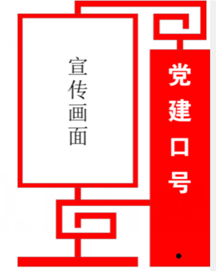
 | 主体框架结构造型装饰（党建口号待定） | 1cmPVC板雕刻文字+UV打印 | 20cm/字*10字/组 | 组 | 6.00
 | 主体框架结构造型装饰（宣传画框） | 不锈钢边框配PVC底板面饰亚克力面板 | 120*150 | 个 | 6.00
 | 运输及基础预埋 | 混凝土基础预埋 |  | 个 | 6.00
CT楼对面绿化带内造型二 | 原有造型画面清理，外部清理 | 拆除原来造型画面，整体除胶，造型边缘打磨处理 | 660*220 640*220 | 项 | 1.00
 | 更换原有造型画面 | 5厘PVC板贴户外写真亮膜画面 | 660*220 640*220 | 平方 | 36.00

8号楼对面主干道围墙 | 拆除原有锈蚀铁栏杆 |  |  | 个 | 24.00 |  | 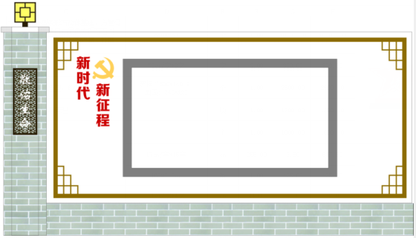
 | 围墙柱体 | 钢板切割折边 两侧低，中部凸出，落差5cm，烤漆（砖体结构纹路）焊接在原有柱体上 | 展开面积90*200 | 垛 | 25.00
 | 围墙柱体装饰（花格板） | 18厘PVC板雕刻造型，条形镂空雕花装饰，喷漆上色，面嵌文字标语 | 50*90 | 块 | 24.00
 | 围墙下方基座 | 18厘PVC板雕刻造型，丝印砖体图案 | 350*50 | 条 | 24.00
 | 围墙主体宣传栏 | 方管框架，镶嵌18厘白色PVC底板 | 350*150 | 块 | 24.00
 |  | 底板叠加18厘金色窗棂边框 | 350*150，边宽8cm | 套 | 24.00
 | 围墙主体宣传栏主题文字“新时代新征程”配党徽 | 1cmPVC板雕刻文字+UV打印 | 30cm/字*6字，党徽40*40 | 组 | 24.00
 | 围墙柱体景观灯 | 景观灯 | 15W亚克力景观灯 | 盏 | 25.00
 | 线路耗材（电线、线管、控制器及安装） | 线路耗材（电线、线管、控制器及安装） | 12*7cm | 工 | 10.00

 | 围墙数量24空
 |  | 合计 |  |  |  | 0.00
报价单位：
报价时间：

